Sheet1
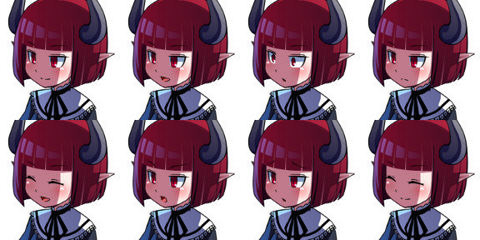
■コンセプト
モンスターを倒す、仲間にする、合体させて強くする、そしてボスを倒してチャンピオンを目指す

■画面デザイン

バトル（通常） | バトル（仲間加入選択） | バトル（戦闘終了 ＆ LvUp判定）



キュウビ
Lv:１
HP：80 / 90
タックル 5
[スライム：ねちょり]
キュウビは素早さが下がった
[キュウビ：なきごえ]
スライムは攻撃力が下がった
▼
ねちょり 10
交代
なきごえ 12
小型化 2
にげる
スライム
Lv：2
HP：100 / 100
タックル 5
キュウビを倒した！
経験値を12手に入れた！
スライムはレベルアップした！
HP＋２ 攻＋１ 守＋２
魔＋１ 精＋１ 早＋０
ねちょり 10
交代
なきごえ 12
小型化 2
にげる
 |  |  | レベルアップ時にバトル画面のステータス表示は変更しない

 |  |  | 画面をタップすることでテキストを次に移動させる

キュウビ
 |  |  | 先行が行動しエフェクトが終わり、クリックすることで後攻の行動開始
Lv:１
HP：0 / 90
キュウビ
Lv:１
HP：0 / 90
 |  |  | [進行順]
 |  |  | 戦闘終了⇒LvUp判定⇒技拾得判定⇒仲間加入選択⇒マップ

スライム
スライム
Lv：2
HP：100 / 100
Lv：2
HP：100 / 100

キュウビが仲間になりたがっています。
仲間にしますか？
 |  |  | 倒した際にモンスター毎に定める確率により、仲間選択肢を表示する

はい
いいえ

タックル 5
ねちょり 10
交代
なきごえ 12
小型化 2
にげる
 |  |  | 技は最大４つとする
 |  |  | 技が４つ未満の場合、ボタンは非表示状態とする。
 |  |  | 交代やにげるボタンの位置はそのまま。
 |  |  | 技の順番は画像で例えると、タックル、ねちょり、なきごえ、小型化の順

交代押下 | 交代後

キュウビ
Lv:１
HP：80
タックル 5
[スライム：ねちょり]
キュウビは素早さが下がった
[キュウビ：ほえる]
スライムは守備力が下がった
ねちょり 10
交代
なきごえ 12
小型化 2
にげる
キュウビ
Lv:１
HP：80 / 90
タックル 5
[主人公]
キュウビに交代！
[キュウビ：ファイア]
キュウビに10のダメージ
▼
ねちょり 10
交代
なきごえ 12
小型化 2
にげる
 |  | 選択不可の場合、ボタン押下不可状態にする
 |  | 選択不可の条件：現在バトル中のモンスター、HPが0のモンスター

 |  | 交代画面表示中に再度交代画面を押すことでバトル画面に戻る

スライム
Lv：2
HP：100 / 100
キュウビ
Lv：2
HP：90 / 90
キュウビ
Lv：2
HP：0 / 90
 |  | 交代画面表示中は交代ボタン以外のボタンは押下不可状態

 |  | 交代可能のモンスターを押下することによって交代する
 |  | 交代した場合は1ターン消費する（相手に行動される）
キュウビ
Lv：2
HP：80 / 90
 |  | 手持ちモンスター最大数は3体

技拾得判定

スライム
Lv：2
HP：100 / 100
タックル 5
吸収を覚えそうだ！
どの技を忘れますか？
▼
ねちょり 10
交代
なきごえ 12
小型化 2
にげる
スライム
Lv：2
HP：100 / 100
タックル 5
吸収を覚えそうだ！
どの技を忘れますか？
ねちょり 10
交代
なきごえ 12
小型化 2
にげる
 |  | 決定押下後の挙動
 |  | [相手が仲間になる]
 |  | 仲間加入選択へ
タックル
攻撃型 威力：30 SP：5/10
 |  | [相手が仲間にならない]
 |  | マップへ

ねちょり
補助型 威力：-- SP：10 /10
相手の素早さを下げる

なきごえ
補助型 威力：-- SP：12/20
相手の攻撃力を下げる

小型化
補助型 威力：-- SP：2/10
自分の素早さを上げる

のしかかり
攻撃型 威力：40 SP：10/10
ターン中、たまに相手が行動できなくなる
●

決定

全体マップ | マップ

 |  | 先頭のモンスターを表示する



フィラタウン
 |  | パーティで行えること
 |  | ・入れ替え

 |  | 探索でバトル画面へ
スライム
Lv2
HP：100 / 100
 |  | 移動でマップへ
フィラタウン
リュグタウン

チャナタウン
スピアタウン

トキタウン
レジェタウン
パーティ
休憩所
探索

配合
ボスバトル
移動

パーティ | 入れ替え | 入れ替え後

スライム
Lv：2
NextExp : 100
HP：100 / 100
攻 : 10 守 : 10
魔 : 10 精 : 10
早 : 10
スライム
Lv：2
NextExp : 100
HP：100 / 100
攻 : 10 守 : 10
魔 : 10 精 : 10
早 : 10
キュウビ
Lv：2
NextExp : 9
HP：0 / 90
攻 : 10 守 : 10
魔 : 10 精 : 10
早 : 10

●

キュウビ
Lv：2
NextExp : 120
HP：90 / 90
攻 : 10 守 : 10
魔 : 10 精 : 10
早 : 10
キュウビ
Lv：2
NextExp : 120
HP：90 / 90
攻 : 10 守 : 10
魔 : 10 精 : 10
早 : 10
キュウビ
Lv：2
NextExp : 120
HP：90 / 90
攻 : 10 守 : 10
魔 : 10 精 : 10
早 : 10

キュウビ
Lv：2
NextExp : 9
HP：0 / 90
攻 : 10 守 : 10
魔 : 10 精 : 10
早 : 10
キュウビ
Lv：2
NextExp : 9
HP：0 / 90
攻 : 10 守 : 10
魔 : 10 精 : 10
早 : 10
スライム
Lv：2
NextExp : 100
HP：100 / 100
攻 : 10 守 : 10
魔 : 10 精 : 10
早 : 10

入れ替え
技
戻る
入れ替え
技
戻る
入れ替え
技
戻る

技 | 技名押下

スライム
Lv：2
タックル 5/10
ねちょり 10/10
なきごえ 12/20
小型化 2/10
スライム
Lv：2
タックル 5/10
ねちょり 10/10
なきごえ 12/20
小型化 2/10

タックル
攻撃型
威力 : 30
状態異常などの能力説明を記載する

キュウビ
キュウビ
Lv：2
ファイア 10/10
なきごえ 12/20
Lv：2
ファイア 10/10
なきごえ 12/20

キュウビ
キュウビ
Lv：2
ファイア 9/10
なきごえ 10/20
Lv：2
ファイア 9/10
なきごえ 10/20

入れ替え
技
戻る
入れ替え
技
戻る

休憩所 | 休憩後

 |  | 休憩後画面押下⇒マップへ

フィラタウン
フィラタウン

スライム
スライム
Lv2
HP：100 / 100
あら！こんにちは！
皆さんお疲れですね！
どうぞお休みください！
元気いっぱいですね！
いってらっしゃい！
お気をつけて！

パーティ
休憩所
探索
パーティ
休憩所
探索

配合
ボスバトル
移動
配合
ボスバトル
移動

ボスバトル | ボスバトル後

 |  | ボスバトル⇒バトル画面へ

 |  | 勝利することで次の街に行ける

フィラタウン
フィラタウン

スライム
Lv2
HP：100 / 100
スライム
私に挑んでくるなんて
中々の度胸ね！
いいわ！かかってきなさい！
ふ、ふん・・・！
調子が悪かっただけよ！
とっとと次の街でも
どこでもいきなさいよ！

パーティ
休憩所
探索
パーティ
休憩所
探索

配合
ボスバトル
移動
配合
ボスバトル
移動

各ボスのアイコン

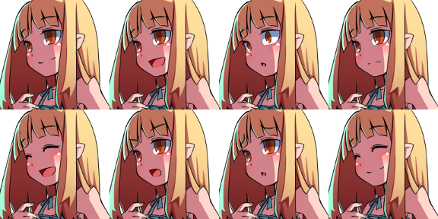
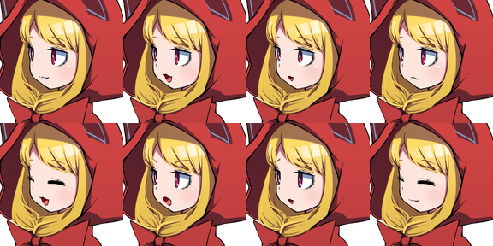
フィラタウン | リュグタウン | チャナタウン
上述参照

スピアタウン | トキタウン | レジェタウン | チャンピオン
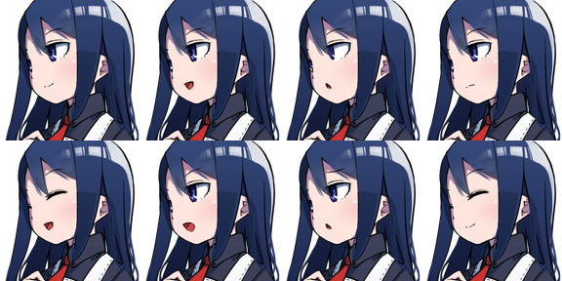
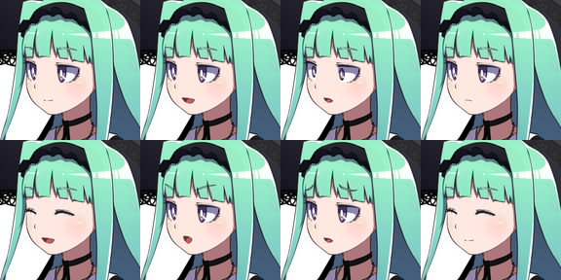
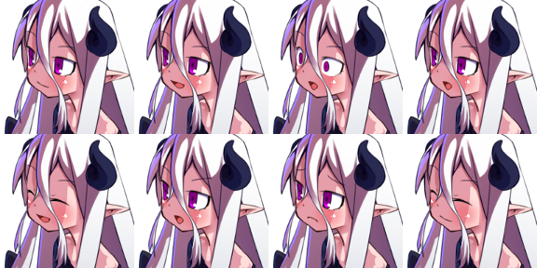
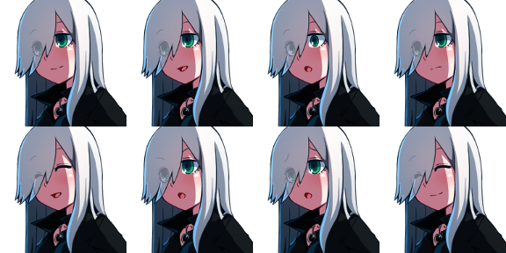

配合

アイコン

